상품제안서
MUAMUA 3in1 초슬림 경량 맥세이프 보조배터리 애플워치충전 무선 고속충전 킥스탠드 5000mAh 1P | 상품코드: F33107

 |  |  |  |  |  |  | 02-412-0044 | www.easy1.co.kr
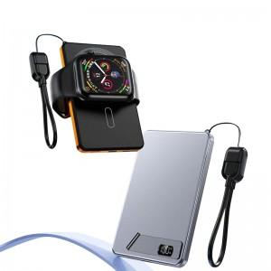

【상세/제작정보】 | 스마트폰 애플워치 에어팟 무선충전! 2포트로 3대 기기 동시충전! 인쇄사이즈 중앙 55x75mm 카톤박스당 50개/박스/오렌지,블루,블랙

【인쇄/포장옵션】 | 레이저 / 포장지포장

【공급단가】 | 수량 | 30~ | 50~ | 100~ | 300~ | 500~
*VAT별도 | 단가 | 29,500원 | 29,020원 | 28,320원 | 27,610원 | 27,140원

【상품 URL】 | https://easy1.co.kr:443/src/goods_detail.php?gdno=33107

